Texto
Ouvidoria Geral do Município
Relatório de Março de 2026
A Controladoria Geral do Município de São Paulo, por meio da Ouvidoria Geral do Município, em conformidade com o Decreto 58.426/2018, que institui a política de defesa do usuário dos serviços públicos, sistematiza e divulga, relatórios mensais, trimestrais e anuais. Esses relatórios consolidam dados e monitoram indicadores de satisfação, promovendo medidas para correção e prevenção de falhas na prestação dos serviços públicos.
No mês de março de 2026 a Ouvidoria registrou 6.550 protocolos formalizados em atendimentos presenciais, por telefone na Central SP 156 (opção5), formulário eletrônico (Portal SP 156), e-mails e cartas.
Do total registrado constata-se em 01 de abril de 2026, que 52,2% foram finalizados com a orientação e resposta aos cidadãos (ãs), 44,0% estão em andamento (aguardando complemento de informações do cidadão ou com processo autuado), 3,3% estão no prazo de análise e 0,6% foi cancelado.
Principais Variações nos Assuntos e Subprefeituras
O presente relatório inclui a estatística das 10 maiores variações no quesito assunto e unidade.
A maior variação de aumento em março/26 entre os dez assuntos mais demandados, foi "Buraco e Pavimentação" com aumento 115,69% Para efeito deste relatório, entende-se por “Buraco e Pavimentação” as manifestações relacionadas à pavimentação de vias não asfaltadas, reparos em pontes, viadutos e túneis, além de solicitações de tapa-buraco e correção de imperfeições no asfalto.
A maior variação de diminuição em março/26 entre os dez assuntos mais demandados, foi "Matrícula" com diminuição de 29,53%. Para efeito desse relatório, entende-se por “Matrícula” as manifestações referentes à inscrição ou transferência em instituições de ensino da prefeitura de São Paulo.
Os gráficos abaixo demonstram as 10 Subprefeituras mais solicitadas de fevereiro de 2026 e os 10 assuntos mais demandados entre essas Subprefeituras.
Denúncias
A Ouvidoria Geral recebe as denúncias classificadas em seis naturezas: a) conduta inadequada de servidor público, b) desconformidade legal, c) contratação e/ou gestão de serviço público, d) assédio moral, e) assédio sexual e f) zelo com verbas, materiais e bens públicos. O (a) cidadão (ã) muitas vezes registra sua manifestação utilizando a expressão “denúncia” quando, na verdade, trata-se de um descumprimento da prestação do serviço. Assim, foram registradas, em março/26, via canais de atendimento da Ouvidoria do Município de São Paulo 426 manifestações, sendo encaminhadas 88 como denúncia, as quais podem ser apuradas pela Corregedoria da Controladoria Geral do Município.
Pedidos de informação e-Sic
No mês de março/26 entraram 964 pedidos de acesso à informação. Em comparação com o mês anterior houve um aumento de 16,14% considerando que em fevereiro de 2026 foram registrados 830 pedidos de informação.

6.

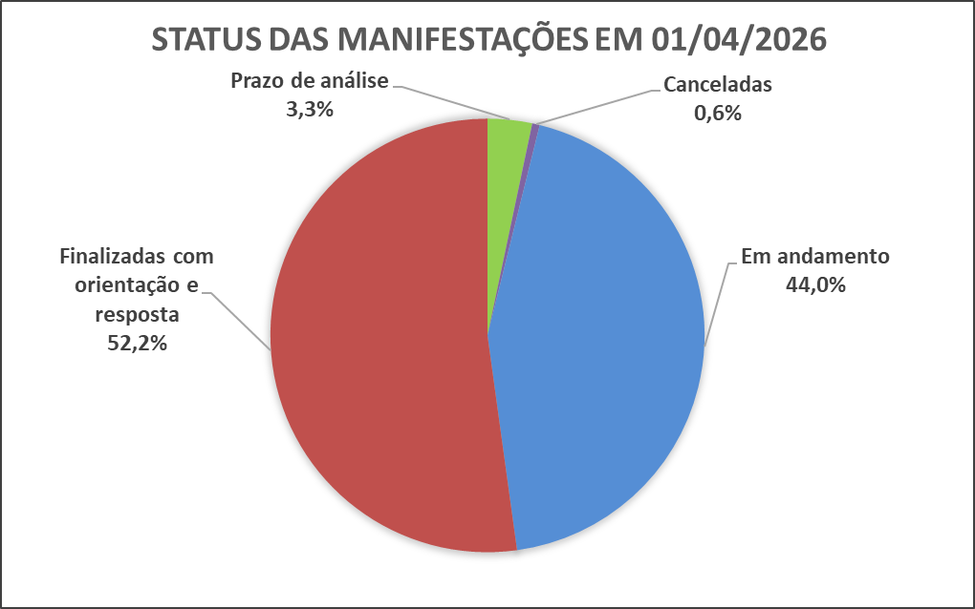

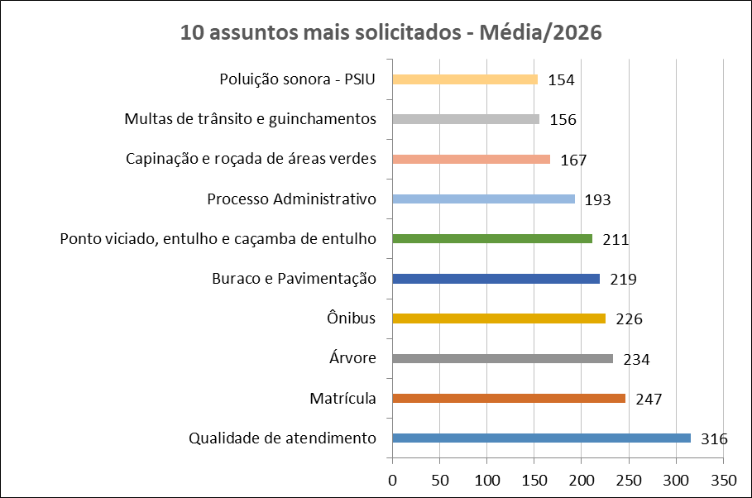
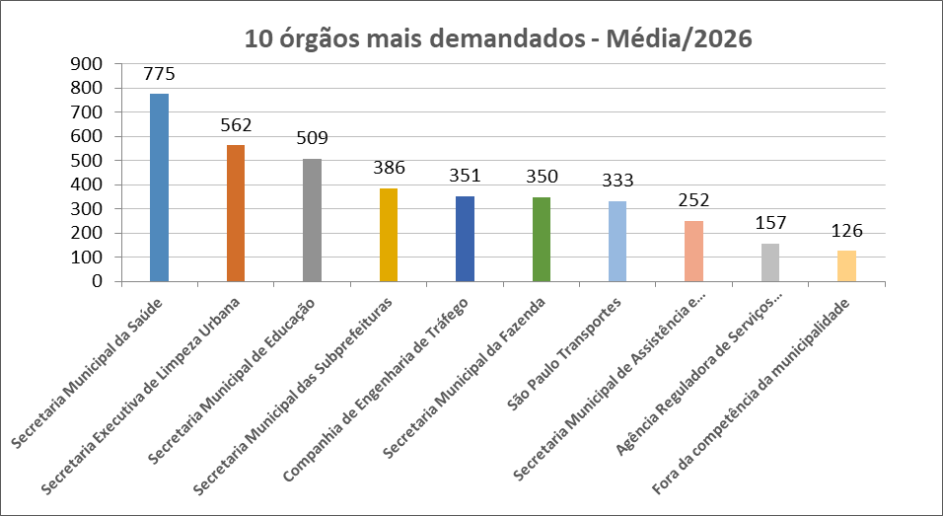

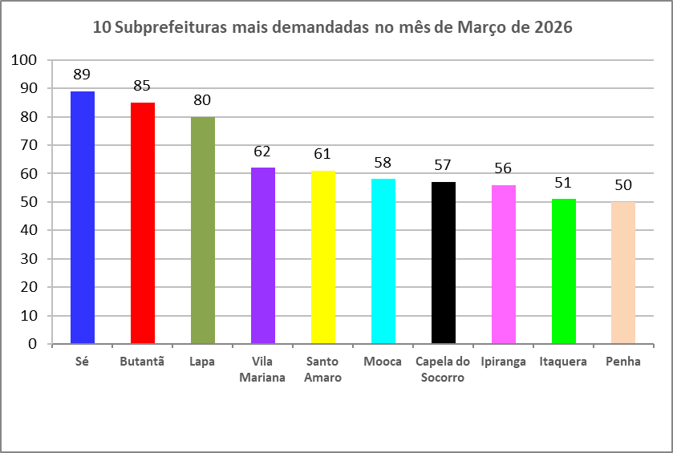
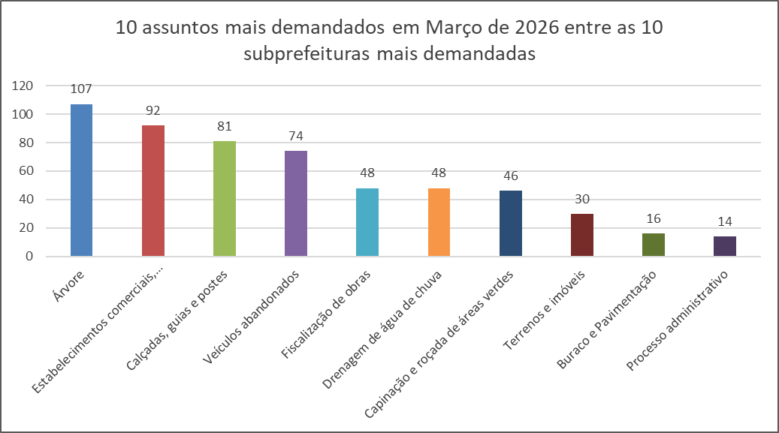

Dados Estatísticos
Este relatório foi elaborado com base nas informações extraídas do Sistema SIGRC (Sistema Integrado de Gestão de Relacionamento com o Cidadão), sob a gestão da Secretaria Municipal de Inovação e Tecnologia (SMIT). Os dados incluem manifestações categorizadas como reclamação, solicitação, elogio, sugestão e denúncias, além de pedidos de informações provenientes do e-SIC (Sistema Eletrônico do Serviço de Informações ao Cidadão), extraídos de um banco de dados disponibilizado pela empresa responsável pelo sistema, a PRODAM.
A equipe da Divisão de Relatórios e Estatística coleta, consolida e trata os dados, com foco nos serviços prestados pela Administração Municipal. A manifestação categorizada como denúncia foi incluída no total de registros (nas abas 'protocolos' e 'canais atendimento' dos arquivos nas extensões XLS e ODS); contudo, o processamento é realizado por órgãos de apuração, como as Corregedorias ou a PGM/PROCED, razão pela qual as demais estatísticas contemplam apenas os serviços oferecidos pela municipalidade.
Desde o dia 25 de outubro de 2024, foi disponibilizado no portal SP156 o formulário "Informações, Reclamações, Denúncias, Elogios e Sugestões sobre a obra de implantação do BRT Aricanduva e do novo Centro de Operações da SPTrans (COP)", disponível para consulta através do link: https://sp156.prefeitura.sp.gov.br/portal/servicos/informacao?servico=4711. Esse formulário foi classificado como uma nova categoria de manifestação, chamada "manifestações sobre o BRT Aricanduva", a partir do relatório de outubro de 2024, visando organizar e acompanhar as demandas relacionadas a essa obra.

Protocolos
Protocolos - Linha do Tempo 2026
Jan-26 | 5,809
Feb-26 | 5,557
Mar-26 | 6,550
Tipo de manifestação Março/2026
*
*Escala Logaritimica
% de manifestação -Total - 2026
Controladoria Geral do Município - Ouvidoria Geral
SIGRC - Sistema Integrado de Gerenciamento e Relacionamento com o Cidadão
Dec-25 | 4,735 | -7.5736872926
Meses | Protocolos | Variação*
Jan-26 | 5,809 | 22.68
Feb-26 | 5,557 | -4.34
Mar-26 | 6,550 | 17.87

Total | 17,916
Média | 5,972 |  | Tipo de manifestação | Dec-26 | Nov-26 | Oct-26 | Sep-26 | Aug-26 | Jul-26 | Jun-26 | May-26 | Apr-26 | Mar-26 | Feb-26 | Jan-26 | Total | %Total | Média
 |  |  | Denúncia |  |  |  |  |  |  |  |  |  | 426 | 351 | 402 | 1179 | 6.6 | 393 | Denúncia
 |  |  | Elogio |  |  |  |  |  |  |  |  |  | 78 | 74 | 62 | 214 | 1.2 | 71 | Elogio
 |  |  | Manifestações sobre o BRT Aricanduva** |  |  |  |  |  |  |  |  |  | 0 | 0 | 0 | 0 | 0.0 | 0 | BRT Aricanduva
 |  |  | Reclamação |  |  |  |  |  |  |  |  |  | 5579 | 4750 | 4968 | 15297 | 85.4 | 5099 | Reclamação
 |  |  | Solicitação |  |  |  |  |  |  |  |  |  | 402 | 321 | 321 | 1044 | 5.8 | 348 | Solicitação
 |  |  | Sugestão |  |  |  |  |  |  |  |  |  | 65 | 61 | 56 | 182 | 1.0 | 61 | Sugestão
 |  |  | Total Geral | 0 | 0 | 0 | 0 | 0 | 0 | 0 | 0 | 0 | 6550 | 5557 | 5809 | 17916 | 100 | 5972

 |  |  | Detalhamento | Manifestações sobre o BRT Aricanduva**
 |  |  | Nota: Esta tabela apresenta a segmentação das manifestações recebidas através do formulário de "Manifestações sobre o BRT Aricanduva". Os números abaixo estão incluídos no total geral da tabela "Tipo de manifestação". A natureza das denúncias está detalhada na aba "Denúncia_Protocolos".
 |  |  | Tipo de manifestação | Dec-26 | Nov-26 | Oct-26 | Sep-26 | Aug-26 | Jul-26 | Jun-26 | May-26 | Apr-26 | Mar-26 | Feb-26 | Jan-26 | Total
 |  |  | Denúncia |  |  |  |  |  |  |  |  |  | 0 | 0 | 0 | 0
 |  |  | Elogio |  |  |  |  |  |  |  |  |  | 0 | 0 | 0 | 0
 |  |  | Reclamação |  |  |  |  |  |  |  |  |  | 0 | 0 | 0 | 0
 |  |  | Solicitação |  |  |  |  |  |  |  |  |  | 0 | 0 | 0 | 0
 |  |  | Sugestão |  |  |  |  |  |  |  |  |  | 0 | 0 | 0 | 0
 |  |  | Total Geral | 0 | 0 | 0 | 0 | 0 | 0 | 0 | 0 | 0 | 0 | 0 | 0 | 0

* Variação percentual em relação ao mês imediatamente anterior.

** A opção do serviço "Manifestações sobre o BRT Aricanduva", referente à obra de implantação do BRT Aricanduva e do novo Centro de Operações da SPTrans (COP), foi incluída o Portal SP156 em outubro de 2024.

Elogios_Sugestões
Controladoria Geral do Município - Ouvidoria Geral
SIGRC - Sistema Integrado de Gerenciamento e Relacionamento com o Cidadão
Total de elogios - Mensal 2026
 | Elogio
Jan-26 | 62
Feb-26 | 74
Mar-26 | 78
Apr-26
May-26
Jun-26
Jul-26
Aug-26
Sep-26
Oct-26
Nov-26
Dec-26
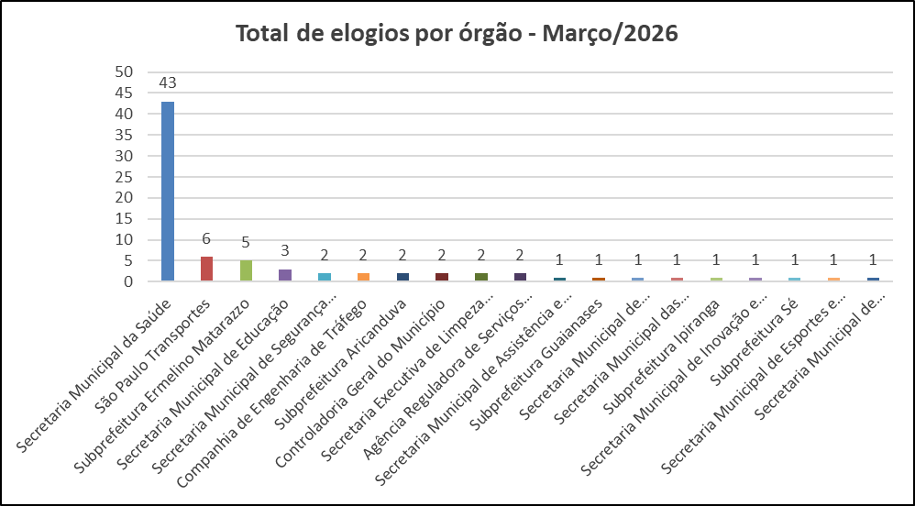

 | Tipo de manifestação | Jan-26 | Feb-26 | Mar-26 | Apr-26 | May-26 | Jun-26 | Jul-26 | Aug-26 | Sep-26 | Oct-26 | Nov-26 | Dec-26
 | Elogio | 62 | 74 | 78
 | Sugestão | 56 | 61 | 65

Total de sugestões - Mensal 2026
 | Sugestão
Jan-26 | 56
Feb-26 | 61
Mar-26 | 65
Apr-26
May-26
Jun-26
Jul-26
Aug-26
Sep-26
Oct-26
Nov-26
Dec-26
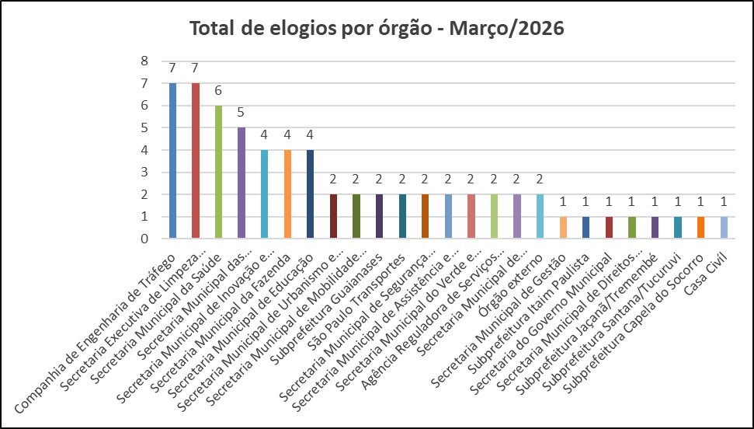

Melhor elogio e melhor sugestão de Março de 2026

SECRETARIA MUNICIPAL DE SAÚDE
Elogio da munícipe:
"Deixo aqui um elogio carregado de gratidão ao Dr. Brandon Thomaz Sousa. Em um ambiente que exige tanto cuidado como o CAPS, seu atendimento receptivo e empático tem sido fundamental para o tratamento do meu filho. O diferencial do Dr. Brandon é o seu profissionalismo ímpar aliado a um coração que sabe ouvir. Ele vai muito além do protocolo; ele cuida de pessoas. Ver o cuidado e atenção que ele desprende para com meu filho é um exemplo a ser seguido e me traz uma paz imensa à nossa família, em saber que meu filho está em boas mãos. Guaianases tem muita sorte de contar com um médico de tamanha grandeza humana."
Resposta do Órgão:
Em atendimento à manifestação registrada sob o protocolo nº 36848505, informo que realizei contato telefônico com a munícipe, no dia 27/03/2026 às 17h20. Na ocasião, agradeci o elogio direcionado aos colaboradores do serviço Brandon Thomaz Sousa – médico psiquiatra, Luciene Prescinoto Dias – psicólogo, Silmara Regina Alves – escriturário administrativo; que foram informados sobre o elogio na data de ontem 26/03/26. Durante o contato reiterei nosso compromisso com a oferta de um cuidado humanizado, alinhado às políticas públicas de saúde e voltado ao fortalecimento do Sistema Único de Saúde (SUS).
Atenciosamente,
Régis Buldo Pires
Gerente – CAPS Adulto II Guaian
.

Procuradoria Geral do Município
Sugestão do munícipe:
"Prezados, Venho, respeitosamente, apresentar uma sugestão construtiva acerca da divulgação pública da lista dos maiores devedores do Município, disponibilizada no seguinte endereço eletrônico: https://dividaativa.prefeitura.sp.gov.br/Docs/Lista_50_devedores_definitiva.pdf Inicialmente, cumpre reconhecer que a transparência e a publicidade dos atos administrativos constituem princípios fundamentais da Administração Pública, nos termos do art. 37 da Constituição Federal, sendo meritória a iniciativa de dar visibilidade à dívida ativa municipal. Todavia, chama atenção a observação constante no documento, no sentido de que foram considerados débitos “independentemente da existência de garantias judiciais ou de causas suspensivas da exigibilidade do crédito”. Nesse aspecto, entendo que merece reflexão o fato de que, nos termos do art. 151 do Código Tributário Nacional, a exigibilidade do crédito tributário pode estar suspensa em diversas hipóteses, como: - depósito do montante integral, - concessão de tutela judicial, - parcelamento, entre outras. Nessas situações, embora o crédito esteja formalmente constituído, não é juridicamente exigível, encontrando-se sob discussão ou garantia no âmbito judicial. A divulgação pública desses valores sem a devida distinção pode induzir terceiros a interpretar que se tratam de débitos inadimplidos em sentido pleno, o que pode impactar diretamente a reputação comercial das empresas envolvidas, afetando relações contratuais, crédito e demanda de mercado. Esse cenário pode, inclusive, fomentar a propositura de demandas judiciais envolvendo alegações de dano à imagem da pessoa jurídica — tema que, embora reconhecido pela jurisprudência, possui natureza essencialmente controvertida quanto aos seus limites e extensão. Sob esse ponto, é relevante destacar que a noção de “dano moral” tem origem na proteção da dignidade e da esfera subjetiva do indivíduo humano, sendo, por natureza, um conceito vinculado à experiência pessoal e à consciência individual. A sua extensão à pessoa jurídica — ente abstrato e coletivo — decorre de construção jurídica voltada à proteção de sua reputação objetiva no mercado, e não de uma dimensão moral propriamente dita no sentido humano do termo. É justamente nesse ponto que surge um aspecto sensível. A ampliação indiscriminada de alegações de “dano moral” por pessoas jurídicas, especialmente em contextos de divulgação de informações públicas, pode gerar um efeito colateral indesejado: a tentativa de restringir ou desincentivar a circulação de informações e críticas legítimas, o que tangencia o debate sobre limites à liberdade de expressão. A Constituição Federal, em seu art. 5º, incisos IV e IX, assegura a livre manifestação do pensamento e a liberdade de expressão, vedando qualquer forma de censura prévia. Nesse sentido, é fundamental que práticas administrativas de publicidade institucional sejam estruturadas de modo a evitar interpretações que possam servir de fundamento para restrições indevidas à circulação de informações ou ao debate público. Assim, embora não se questione a legitimidade da transparência adotada, entende-se que a forma de apresentação das informações pode, inadvertidamente, gerar: - distorções na percepção pública da situação jurídica dos contribuintes, - potenciais litígios desnecessários, - e debates jurídicos sensíveis envolvendo liberdade de expressão e limites de responsabilização. Diante disso, como sugestão construtiva, propõe-se a avaliação da possibilidade de: - incluir distinção expressa entre débitos exigíveis e débitos com exigibilidade suspensa; - indicar, sempre que aplicável, a existência de garantia judicial ou discussão em curso; - ou revisar os critérios de divulgação para privilegiar créditos efetivamente exigíveis. Tais medidas tendem a aprimorar a precisão das informações, reduzir controvérsias jurídicas e fortalecer a confiança institucional. Reitero que a presente manifestação tem caráter exclusivamente colaborativo, visando ao aperfeiçoamento das práticas administrativas."
Resposta do Órgão:
Aguardando resposta do órgão

Canais_atendimento
Controladoria Geral do Município - Ouvidoria Geral
SIGRC - Sistema Integrado de Gerenciamento e Relacionamento com o Cidadão

ATENDIMENTOS | Dec-26 | nov/26 | out/26 | Sep-26 | Aug-26 | Jul-26 | Jun-26 | May-26 | Apr-26 | Mar-26 | Feb-26 | Jan-26 | Total | Média | %Total | % Canais de entrada mar/26
Carta |  |  |  |  |  |  |  |  |  | 9 | 10 | 6 | 25 | 8 | 0.14 | 0.1
Central SP156 |  |  |  |  |  |  |  |  |  | 1465 | 1260 | 1124 | 3,849 | 1,283 | 21.48 | 22.4
Zap Denúncia |  |  |  |  |  |  |  |  |  | 783 | 610 | 538 | 1,931 | 644 | 10.78 | 12.0
E-mail |  |  |  |  |  |  |  |  |  | 976 | 723 | 917 | 2,616 | 872 | 14.60 | 14.9
Encaminhamento de outros órgãos (Processo SEI, Memorando, Ofício, etc.) |  |  |  |  |  |  |  |  |  | 222 | 116 | 143 | 481 | 160 | 2.68 | 3.4
App SP156 |  |  |  |  |  |  |  |  |  | 108 | 81 | 92 | 281 | 94 | 1.57 | 1.6
Portal |  |  |  |  |  |  |  |  |  | 2759 | 2608 | 2802 | 8,169 | 2,723 | 45.60 | 42.1
Presencial |  |  |  |  |  |  |  |  |  | 228 | 149 | 187 | 564 | 188 | 3.15 | 3.5
TOTAL | 0 | 0 | 0 | 0 | 0 | 0 | 0 | 0 | 0 | 6,550 | 5,557 | 5,809 | 17,916 | 5,972 | 100.00 | 100.0
Canais de entrada - MARÇO/2026
Linha do tempo - canais de entrada - 2026
 | Carta | Central SP156 | Zap Denúncia | E-mail | App SP156 | Portal | Presencial
dez/26
nov/26
out/26
set/26
ago/26
jul/26
jun/26
mai/26
abr/26
mar/26 | 9 | 1465 | 783 | 976 | 108 | 2759 | 228
fev/26 | 10 | 1260 | 610 | 723 | 81 | 2608 | 149
jan/26 | 6 | 1124 | 538 | 917 | 92 | 2802 | 187
Canais de entrada % - MARÇO/2026

Fora da competência
Ouvidoria Geral do Município
FORA DA COMPETÊNCIA DA MUNICIPALIDADE** - MARÇO de 2026
As manifestações classificadas como “Fora da Competência da municipalidade” são aquelas que envolvem demandas direcionadas a instituições, que não estão sob a competência da Prefeitura de São Paulo. Essas demandas são respondidas com informações e orientações do procedimento que deve ser realizado pelo cidadão (ã).
A Ouvidoria recebe essas manifestações por meio de diversos canais, tais como memorandos, ofícios, e-mails, entre outros.

CANAL DE ENTRADA - MARÇO/2026
FORA DA COMPETÊNCIA DA MUNICIPALIDADE - PERCENTUAIS MARÇO/2026
FORA DA COMPETÊNCIA DA MUNICIPALIDADE - TOTAIS MARÇO/2026
Fora da Competência 2026
Meses | Protocolos | Variação*
Jan-26 | 143 | -11.18
Feb-26 | 80 | -44.06
Mar-26 | 154 | 92.50
Apr-26 | 0 | -100.00
May-26 | 0 | #DIV/0!
Jun-26 | 0 | #DIV/0!
Jul-26 | 0 | #DIV/0!
Aug-26 | 0 | #DIV/0!
Sep-26 | 0 | #DIV/0!
Oct-26 | 0 | #DIV/0!
Nov-26 | 0 | #DIV/0!
Dec-26 | 0 | #DIV/0!
Total | 377

* Variação percentual em relação ao mês imediatamente anterior.

** Em fevereiro de 2026, a nomenclatura “Órgãos Externos” foi alterada para “Fora da Competência da Municipalidade”.

Competência Estadual | 26
Outros Municípios | 15
Outros Órgãos | 113
Total Geral | 154

Canal | Protocolos
App SP156 | 0
Carta | 0
Central SP156 | 3
E-mail | 79
Encaminhamento de outros órgãos (Processo SEI, Memorando, Ofício, etc.) - referenciar na descrição | 15
PORTAL | 20
Presencial | 23
Zap Denúncia | 14
Total Geral | 154

10+_Assuntos_2026
Controladoria Geral do Município - Ouvidoria Geral |  |  |  |  |  |  |  |  |  |  |  |  |  | 6124
SIGRC - Sistema Integrado de Gerenciamento e Relacionamento com o Cidadão

Assuntos - 10 mais solicitados de 2026 (Média)

ASSUNTO (Guia Portal 156)* | Dec-26 | Nov-26 | Oct-26 | Sep-26 | Aug-26 | Jul-26 | Jun-26 | May-26 | Apr-26 | Mar-26 | Feb-26 | Jan-26 | Total | Média | % em relação ao todo de MAR/26 (excetuando-se denúncias)
Qualidade de atendimento |  |  |  |  |  |  |  |  |  | 323 | 282 | 343 | 948 | 316 | 5.27
Matrícula |  |  |  |  |  |  |  |  |  | 210 | 298 | 232 | 740 | 247 | 3.43
Árvore |  |  |  |  |  |  |  |  |  | 203 | 234 | 264 | 701 | 234 | 3.31
Ônibus |  |  |  |  |  |  |  |  |  | 257 | 251 | 169 | 677 | 226 | 4.20
Buraco e Pavimentação |  |  |  |  |  |  |  |  |  | 330 | 153 | 175 | 658 | 219 | 5.39
Ponto viciado, entulho e caçamba de entulho |  |  |  |  |  |  |  |  |  | 224 | 212 | 198 | 634 | 211 | 3.66
Processo Administrativo |  |  |  |  |  |  |  |  |  | 200 | 161 | 217 | 578 | 193 | 3.27
Capinação e roçada de áreas verdes |  |  |  |  |  |  |  |  |  | 199 | 147 | 155 | 501 | 167 | 3.25
Multas de trânsito e guinchamentos |  |  |  |  |  |  |  |  |  | 160 | 142 | 165 | 467 | 156 | 2.61
Poluição sonora - PSIU |  |  |  |  |  |  |  |  |  | 214 | 110 | 137 | 461 | 154 | 3.49
Total |  |  |  |  |  |  |  |  |  | 2320 | 1990 | 2055 | 6365 | 2122 | 37.88
% em relação ao todo de MAR/26 (excetuando-se denúncias)
Qualidade de atendimento | 5.27
Matrícula | 3.43
Árvore | 3.31
Ônibus | 4.20
Buraco e Pavimentação | 5.39
Ponto viciado, entulho e caçamba de entulho | 3.66
Processo Administrativo | 3.27
Capinação e roçada de áreas verdes | 3.25
Multas de trânsito e guinchamentos | 2.61
Poluição sonora - PSIU | 3.49
Outros | 62.12
10 assuntos mais solicitados - Média/2026
Outros |  |  |  |  |  |  |  |  |  |  |  |  | %total | 62.12

* Em decorrência da troca de sistema ocorrida em Dez/2016, a metodologia atualmente aplicada para a classificação dos assuntos é a Guia de Serviços do Portal 156 (As Denúncias não estão sendo contabilizadas nessa aba da planilha, pois esses dados estão sendo exibidos em abas específicas).

10_ASSUNTOS+_Assuntos_MAR_26
Controladoria Geral do Município - Ouvidoria Geral
SIGRC - Sistema Integrado de Gerenciamento e Relacionamento com o Cidadão
 | Buraco e Pavimentação | Qualidade de atendimento | Ônibus | Ponto viciado, entulho e caçamba de entulho | Poluição sonora - PSIU | Matrícula | Árvore | Processo Administrativo | Capinação e roçada de áreas verdes | Estabelecimentos comerciais, indústrias e serviços | Total
 | 330 | 323 | 257 | 224 | 214 | 210 | 203 | 200 | 199 | 195
 |  |  |  |  |  |  |  |  |  | 195 | 6124
10 Assuntos mais solicitados do mês de Março em
comparação com o total de entrada de Março/26
10 Assuntos mais solicitados do mês de Março/26
10 assuntos mais solicitados de Março/26

ASSUNTO (Guia Portal 156)* | Mar-26
Buraco e Pavimentação | 330
Qualidade de atendimento | 323
Ônibus | 257
Ponto viciado, entulho e caçamba de entulho | 224
Poluição sonora - PSIU | 214
Matrícula | 210
Árvore | 203
Processo Administrativo | 200
Capinação e roçada de áreas verdes | 199
Estabelecimentos comerciais, indústrias e serviços | 195
Total | 2355

* Em decorrência da troca de sistema ocorrida em Dez/2016, a metodologia atualmente aplicada para a classificação dos assuntos é a Guia de Serviços do Portal 156 (As Denúncias não estão sendo contabilizadas nessa aba da planilha, pois esses dados estão sendo exibidos em abas específicas).
 | Buraco e Pavimentação | Qualidade de atendimento | Ônibus | Ponto viciado, entulho e caçamba de entulho | Poluição sonora - PSIU | Matrícula | Árvore | Processo Administrativo | Capinação e roçada de áreas verdes | Estabelecimentos comerciais, indústrias e serviços | Total
 | 330 | 323 | 257 | 224 | 214 | 210 | 203 | 200 | 199 | 195
 |  |  |  |  |  |  |  |  |  | 195 | 6124

10+_UNIDADES_2026
Controladoria Geral do Município - Ouvidoria Geral
SIGRC - Sistema Integrado de Gerenciamento e Relacionamento com o Cidadão

Unidades - 10 mais solicitadas de 2026 (Média) |  |  |  |  |  |  |  |  |  |  |  |  |  |  | 6124

Unidades PMSP* | Dec-26 | Nov-26 | Oct-26 | Sep-26 | Aug-26 | Jul-26 | Jun-26 | May-26 | Apr-26 | Mar-26 | Feb-26 | Jan-26 | Total | Média | % em relação ao todo MAR/26 (excetuando-se denúncias)
Secretaria Municipal da Saúde |  |  |  |  |  |  |  |  |  | 803 | 700 | 821 | 2324 | 775 | 13.11
Secretaria Executiva de Limpeza Urbana |  |  |  |  |  |  |  |  |  | 571 | 560 | 556 | 1687 | 562 | 9.32
Secretaria Municipal de Educação |  |  |  |  |  |  |  |  |  | 456 | 612 | 458 | 1526 | 509 | 7.45
Secretaria Municipal das Subprefeituras |  |  |  |  |  |  |  |  |  | 532 | 283 | 344 | 1159 | 386 | 8.69
Companhia de Engenharia de Tráfego |  |  |  |  |  |  |  |  |  | 405 | 305 | 343 | 1053 | 351 | 6.61
Secretaria Municipal da Fazenda |  |  |  |  |  |  |  |  |  | 351 | 355 | 343 | 1049 | 350 | 5.73
São Paulo Transportes |  |  |  |  |  |  |  |  |  | 395 | 339 | 265 | 999 | 333 | 6.45
Secretaria Municipal de Assistência e Desenvolvimento Social |  |  |  |  |  |  |  |  |  | 276 | 222 | 258 | 756 | 252 | 4.51
Agência Reguladora de Serviços Públicos do Município |  |  |  |  |  |  |  |  |  | 191 | 131 | 148 | 470 | 157 | 3.12
Fora da competência da municipalidade |  |  |  |  |  |  |  |  |  | 154 | 80 | 143 | 377 | 126 | 2.51
Total |  |  |  |  |  |  |  |  |  | 4134 | 3587 | 3679 | 11400 | 3800 | 67.50
Secretaria Municipal da Saúde | 13.11
Secretaria Executiva de Limpeza Urbana | 9.32
Secretaria Municipal de Educação | 7.45
Secretaria Municipal das Subprefeituras | 8.69
Companhia de Engenharia de Tráfego | 6.61
Secretaria Municipal da Fazenda | 5.73
São Paulo Transportes | 6.45
Secretaria Municipal de Assistência e Desenvolvimento Social | 4.51
Agência Reguladora de Serviços Públicos do Município | 3.12
Fora da competência da municipalidade | 2.51
Outros | 32.50
UNIDADES - % em relação ao todo de MAR/26 (excetuando-se denúncias)
Outros |  |  |  |  |  |  |  |  |  |  |  |  |  | %total | 32.50

* As Denúncias não estão sendo contabilizadas nessa aba da planilha, pois esses dados estão sendo exibidos em abas específicas.

10+_Unidades_MAR_26
Controladoria Geral do Município - Ouvidoria Geral
SIGRC - Sistema Integrado de Gerenciamento e Relacionamento com o Cidadão
 | Secretaria Municipal da Saúde | Secretaria Executiva de Limpeza Urbana | Secretaria Municipal das Subprefeituras | Secretaria Municipal de Educação | Companhia de Engenharia de Tráfego | São Paulo Transportes | Secretaria Municipal da Fazenda | Secretaria Municipal de Assistência e Desenvolvimento Social | Agência Reguladora de Serviços Públicos do Município | Fora da competência da municipalidade | Total
 | 803 | 571 | 532 | 456 | 405 | 395 | 351 | 276 | 191 | 154
 |  |  |  |  |  |  |  |  |  | 150 | 6,124
10 unidades mais demandadas do mês de Março em
comparação com o total de entrada do mês de Março/26
10 UNIDADES mais demandadas do mês de Março/26
10 unidades mais demandadas de Março/26

Unidades PMSP* | Mar-26
Secretaria Municipal da Saúde | 803
Secretaria Executiva de Limpeza Urbana | 571
Secretaria Municipal das Subprefeituras | 532
Secretaria Municipal de Educação | 456
Companhia de Engenharia de Tráfego | 405
São Paulo Transportes | 395
Secretaria Municipal da Fazenda | 351
Secretaria Municipal de Assistência e Desenvolvimento Social | 276
Agência Reguladora de Serviços Públicos do Município | 191
Fora da competência da municipalidade | 154
Total | 4134

* As Denúncias não estão sendo contabilizadas nessa aba da planilha, pois esses dados estão sendo exibidos em abas específicas.

 | Secretaria Municipal da Saúde | Secretaria Executiva de Limpeza Urbana | Secretaria Municipal das Subprefeituras | Secretaria Municipal de Educação | Companhia de Engenharia de Tráfego | São Paulo Transportes | Secretaria Municipal da Fazenda | Secretaria Municipal de Assistência e Desenvolvimento Social | Agência Reguladora de Serviços Públicos do Município | Fora da competência da municipalidade | Total
 | 803 | 571 | 532 | 456 | 405 | 395 | 351 | 276 | 191 | 154

 |  |  |  |  |  |  |  |  |  | 150 | 6,124

Subprefeituras_2026
Média e % de protocolos/subprefeitura em 2026
%
Quantidade
Controladoria Geral do Município - Ouvidoria Geral
SIGRC - Sistema Integrado de Gerenciamento e Relacionamento com o Cidadão

Subprefeituras PMSP* | Dec-26 | Nov-26 | Oct-26 | Sep-26 | Aug-26 | Jul-26 | Jun-26 | May-26 | Apr-26 | Mar-26 | Feb-26 | Jan-26 | Total | Média | % Total dentre as subprefeituras
Aricanduva |  |  |  |  |  |  |  |  |  | 42 | 22 | 24 | 88 | 29 | 2.6
Butantã |  |  |  |  |  |  |  |  |  | 85 | 65 | 82 | 232 | 77 | 6.8
Campo Limpo |  |  |  |  |  |  |  |  |  | 45 | 25 | 26 | 96 | 32 | 2.8
Capela do Socorro |  |  |  |  |  |  |  |  |  | 57 | 37 | 41 | 135 | 45 | 4.0
Casa Verde |  |  |  |  |  |  |  |  |  | 33 | 25 | 36 | 94 | 31 | 2.8
Cidade Ademar |  |  |  |  |  |  |  |  |  | 38 | 38 | 25 | 101 | 34 | 3.0
Cidade Tiradentes |  |  |  |  |  |  |  |  |  | 7 | 4 | 9 | 20 | 7 | 0.6
Ermelino Matarazzo |  |  |  |  |  |  |  |  |  | 25 | 14 | 9 | 48 | 16 | 1.4
Freguesia/Brasilândia |  |  |  |  |  |  |  |  |  | 25 | 23 | 19 | 67 | 22 | 2.0
Guaianases |  |  |  |  |  |  |  |  |  | 32 | 20 | 6 | 58 | 19 | 1.7
Ipiranga |  |  |  |  |  |  |  |  |  | 56 | 69 | 85 | 210 | 70 | 6.1
Itaim Paulista |  |  |  |  |  |  |  |  |  | 19 | 15 | 17 | 51 | 17 | 1.5
Itaquera |  |  |  |  |  |  |  |  |  | 51 | 40 | 59 | 150 | 50 | 4.4
Jabaquara |  |  |  |  |  |  |  |  |  | 42 | 16 | 9 | 67 | 22 | 2.0
Jaçanã/Tremembé |  |  |  |  |  |  |  |  |  | 39 | 33 | 35 | 107 | 36 | 3.1
Lapa |  |  |  |  |  |  |  |  |  | 80 | 61 | 52 | 193 | 64 | 5.6
M Boi Mirim |  |  |  |  |  |  |  |  |  | 30 | 29 | 24 | 83 | 28 | 2.4
Mooca |  |  |  |  |  |  |  |  |  | 58 | 43 | 61 | 162 | 54 | 4.7
Parelheiros |  |  |  |  |  |  |  |  |  | 44 | 27 | 6 | 77 | 26 | 2.3
Penha |  |  |  |  |  |  |  |  |  | 50 | 53 | 52 | 155 | 52 | 4.5
Perus |  |  |  |  |  |  |  |  |  | 9 | 7 | 4 | 20 | 7 | 0.6
Pinheiros |  |  |  |  |  |  |  |  |  | 47 | 49 | 42 | 138 | 46 | 4.0
Pirituba/Jaraguá |  |  |  |  |  |  |  |  |  | 45 | 43 | 54 | 142 | 47 | 4.2
Santana/Tucuruvi |  |  |  |  |  |  |  |  |  | 41 | 31 | 38 | 110 | 37 | 3.2
Santo Amaro |  |  |  |  |  |  |  |  |  | 61 | 45 | 43 | 149 | 50 | 4.4
São Mateus |  |  |  |  |  |  |  |  |  | 14 | 21 | 20 | 55 | 18 | 1.6
São Miguel Paulista |  |  |  |  |  |  |  |  |  | 14 | 13 | 15 | 42 | 14 | 1.2
Sapopemba |  |  |  |  |  |  |  |  |  | 12 | 4 | 20 | 36 | 12 | 1.1
Sé |  |  |  |  |  |  |  |  |  | 89 | 83 | 72 | 244 | 81 | 7.1
Vila Maria/Vila Guilherme |  |  |  |  |  |  |  |  |  | 33 | 22 | 31 | 86 | 29 | 2.5
Vila Mariana |  |  |  |  |  |  |  |  |  | 62 | 45 | 34 | 141 | 47 | 4.1
Vila Prudente |  |  |  |  |  |  |  |  |  | 15 | 17 | 28 | 60 | 20 | 1.8
Total |  |  |  |  |  |  |  |  |  | 1300 | 1039 | 1078 | 3417 | 1139 | 100.0

* As Denúncias não estão sendo contabilizadas nessa aba da planilha, pois esses dados estão sendo exibidos em abas específicas.

10+_SUB's_2026
Controladoria Geral do Município - Ouvidoria Geral |  |  |  |  |  |  |  |  |  |  |  |  |  |  | 1300
SIGRC - Sistema Integrado de Gerenciamento e Relacionamento com o Cidadão

Subprefeituras - 10 mais demandados de 2026 (Média)

Subprefeituras PMSP* | Dec-26 | Nov-26 | Oct-26 | Sep-26 | Aug-26 | Jul-26 | Jun-26 | May-26 | Apr-26 | Mar-26 | Feb-26 | Jan-26 | Total | Média | % em relação ao todo de mar/26 (excetuando-se denúncias)
Sé |  |  |  |  |  |  |  |  |  | 89 | 83 | 72 | 244 | 81 | 6.85
Butantã |  |  |  |  |  |  |  |  |  | 85 | 65 | 82 | 232 | 77 | 6.54
Ipiranga |  |  |  |  |  |  |  |  |  | 56 | 69 | 85 | 210 | 70 | 4.31
Lapa |  |  |  |  |  |  |  |  |  | 80 | 61 | 52 | 193 | 64 | 6.15
Mooca |  |  |  |  |  |  |  |  |  | 58 | 43 | 61 | 162 | 54 | 4.46
Penha |  |  |  |  |  |  |  |  |  | 50 | 53 | 52 | 155 | 52 | 3.85
Itaquera |  |  |  |  |  |  |  |  |  | 51 | 40 | 59 | 150 | 50 | 3.92
Santo Amaro |  |  |  |  |  |  |  |  |  | 61 | 45 | 43 | 149 | 50 | 4.69
Pirituba/Jaraguá |  |  |  |  |  |  |  |  |  | 45 | 43 | 54 | 142 | 47 | 3.46
Vila Mariana |  |  |  |  |  |  |  |  |  | 62 | 45 | 34 | 141 | 47 | 4.77
Total |  |  |  |  |  |  |  |  |  | 637 | 547 | 594 | 1778 | 593 | 49.00
Subprefeituras - % em relação ao todo de Março/26 (excetuando-se denúncias)
Sé | 6.85
Butantã | 6.54
Ipiranga | 4.31
Lapa | 6.15
Mooca | 4.46
Penha | 3.85
Itaquera | 3.92
Santo Amaro | 4.69
Pirituba/Jaraguá | 3.46
Vila Mariana | 4.77
Outros | 51.00
Média das 10 subprefeituras mais demandadas em 2026
Outros |  |  |  |  |  |  |  |  |  |  |  |  |  |  | 51.00

* As Denúncias não estão sendo contabilizadas nessa aba da planilha, pois esses dados estão sendo exibidos em abas específicas.

10+_Subprefeituras_MAR_26
Controladoria Geral do Município - Ouvidoria Geral
SIGRC - Sistema Integrado de Gerenciamento e Relacionamento com o Cidadão
10 Subprefeituras mais demandadas no mês de Março de 2026
10 Subprefeituras mais demandadas de Março/26

Subprefeituras PMSP* | Mar-26
Sé | 89
Butantã | 85
Lapa | 80
Vila Mariana | 62
Santo Amaro | 61
Mooca | 58
Capela do Socorro | 57
Ipiranga | 56
Itaquera | 51
Penha | 50
Total | 649

* As Denúncias não estão sendo contabilizadas nessa aba da planilha, pois esses dados estão sendo exibidos em abas específicas.

Denúncia_Protocolos_2026
Linha do tempo denúncias - 2026
 | Recebidas | Não Recebidas
Dec-26
Nov-26
Oct-26
Sep-26
Aug-26
Jul-26
Jun-26
May-26
Apr-26
Mar-26 | 88 | 328
Feb-26 | 93 | 247
Jan-26 | 109 | 290
Controladoria Geral do Município - Ouvidoria Geral
SIGRC - Sistema Integrado de Gerenciamento e Relacionamento com o Cidadão

Protocolos | Dec-26 | Nov-26 | Oct-26 | Sep-26 | Aug-26 | Jul-26 | Jun-26 | May-26 | Apr-26 | Mar-26 | Feb-26 | Jan-26 | Total | Média anual | % Total MAR/26 dentro do STATUS | % Total 2026
Denúncias
Recebidas |  |  |  |  |  |  |  |  |  | 88 | 93 | 109 | 290 | 97 | 21.15 | 9.48
Não Recebidas |  |  |  |  |  |  |  |  |  | 328 | 247 | 290 | 865 | 288 | 78.85 | 28.29
Canceladas |  |  |  |  |  |  |  |  |  | 10 | 11 | 3 | 24 | 8 |  | 0.78
Linha do tempo protocolos - 2026
 | Total denúncias | Convertidas
Dec-26
Nov-26
Oct-26
Sep-26
Aug-26
Jul-26
Jun-26
May-26
Apr-26
Mar-26 | 426 | 714
Feb-26 | 351 | 606
Jan-26 | 402 | 559
Total de denúncias *(exceto canceladas) |  |  |  |  |  |  |  |  |  | 416 | 340 | 399 | 1155 | 385 | 100.00
Total denúncias |  |  |  |  |  |  |  |  |  | 426 | 351 | 402 | 1179 | 393 |  | 38.55

Convertidas
Convertidas |  |  |  |  |  |  |  |  |  | 714 | 606 | 559 | 1879 | 626 |  | 61.45

Total Geral |  |  |  |  |  |  |  |  |  | 1140 | 957 | 961 | 3058 | 1019 |  | 100.00
 | % Total 2026
Recebidas | 9.48
Não Recebidas | 28.29
Canceladas | 0.78
Convertidas | 61.45
% Status - Protocolos aceitos como denúncias 2026
Denúncias (exceto canceladas) |  |  |  | Convertidas
Meses | Protocolos | Variação |  | Meses | Protocolos | Variação
Jan-26 | 399 | 25.08 |  | Jan-26 | 559 | 13.62
Feb-26 | 340 | -14.79 |  | Feb-26 | 606 | 8.41
Mar-26 | 416 | 22.35 |  | Mar-26 | 714 | 17.82
Apr-26 |  | -100.00 |  | Apr-26 |  | -100.00
May-26 |  | #DIV/0! |  | May-26 |  | #DIV/0!
Jun-26 |  | #DIV/0! |  | Jun-26 |  | #DIV/0!
Jul-26 |  | #DIV/0! |  | Jul-26 |  | #DIV/0!
Aug-26 |  | #DIV/0! |  | Aug-26 |  | #DIV/0!
Sep-26 |  | #DIV/0! |  | Sep-26 |  | #DIV/0!
Oct-26 |  | #DIV/0! |  | Oct-26 |  | #DIV/0!
Nov-26 |  | #DIV/0! |  | Nov-26 |  | #DIV/0!
Dec-26 |  | #DIV/0! |  | Dec-26 |  | #DIV/0!
Total | 1,155 |  |  | Total | 1,879
Média | 385 |  |  | Média | 626
Protocolos aceitos como denúncias 2026 - tipologia
Detalhamento de Denúncias |  |  |  |  |  |  |  |  | Detalhamento | Denúncias sobre o BRT Aricanduva***
 | Assédio moral | Assédio sexual ** | Denunciar conduta inadequada de Agente Público | Desvio de verbas, materiais e bens públicos | Ilegalidade na gestão pública municipal | Irregularidade da contratação e/ou gestão de serviço público | Total Geral |  |  |  | Assédio moral | Assédio sexual ** | Denunciar conduta inadequada de Agente Público | Desvio de verbas, materiais e bens públicos | Ilegalidade na gestão pública municipal | Irregularidade da contratação e/ou gestão de serviço público | Total Geral
Indeferidas |  |  |  |  |  |  |  |  | Indeferidas
Jan-26 | 31 | 9 | 113 | 13 | 82 | 42 | 290 |  | Jan-26
Feb-26 | 20 | 11 | 90 | 11 | 47 | 68 | 247 |  | Feb-26
Mar-26 | 39 | 13 | 117 | 16 | 59 | 84 | 328 |  | Mar-26 |  | 0 | 0 | 0 | 0 | 0 | 0 | 0
Apr-26 |  |  |  |  |  |  | 0 |  | Apr-26 |  |  |  |  |  |  |  | 0
May-26 |  |  |  |  |  |  | 0 |  | May-26 |  |  |  |  |  |  |  | 0
Jun-26 |  |  |  |  |  |  | 0 |  | Jun-26 |  |  |  |  |  |  |  | 0
Jul-26 |  |  |  |  |  |  | 0 |  | Jul-26 |  |  |  |  |  |  |  | 0
Aug-26 |  |  |  |  |  |  | 0 |  | Aug-26 |  |  |  |  |  |  |  | 0
Sep-26 |  |  |  |  |  |  | 0 |  | Sep-26 |  |  |  |  |  |  |  | 0
Oct-26 |  |  |  |  |  |  | 0 |  | Oct-26 |  |  |  |  |  |  |  | 0
Nov-26 |  |  |  |  |  |  | 0 |  | Nov-26 |  |  |  |  |  |  |  | 0
Dec-26 |  |  |  |  |  |  | 0 |  | Dec-26 |  |  |  |  |  |  |  | 0
Total indeferidas | 90 | 33 | 320 | 40 | 188 | 194 | 865 |  | Total indeferidas |  | 0 | 0 | 0 | 0 | 0 | 0 | 0

Deferidas |  |  |  |  |  |  |  |  | Deferidas
Jan-26 | 6 | 15 | 44 | 1 | 15 | 28 | 109 |  | Jan-26
Feb-26 | 4 | 12 | 36 | 1 | 14 | 26 | 93 |  | Feb-26
Mar-26 | 5 | 14 | 30 | 2 | 12 | 25 | 88 |  | Mar-26 |  | 0 | 0 | 0 | 0 | 0 | 0 | 0
Apr-26 |  |  |  |  |  |  | 0 |  | Apr-26 |  |  |  |  |  |  |  | 0
May-26 |  |  |  |  |  |  | 0 |  | May-26 |  |  |  |  |  |  |  | 0
Jun-26 |  |  |  |  |  |  | 0 |  | Jun-26 |  |  |  |  |  |  |  | 0
Jul-26 |  |  |  |  |  |  | 0 |  | Jul-26 |  |  |  |  |  |  |  | 0
Aug-26 |  |  |  |  |  |  | 0 |  | Aug-26 |  |  |  |  |  |  |  | 0
Sep-26 |  |  |  |  |  |  | 0 |  | Sep-26 |  |  |  |  |  |  |  | 0
Oct-26 |  |  |  |  |  |  | 0 |  | Oct-26 |  |  |  |  |  |  |  | 0
Nov-26 |  |  |  |  |  |  | 0 |  | Nov-26 |  |  |  |  |  |  |  | 0
Dec-26 |  |  |  |  |  |  | 0 |  | Dec-26 |  |  |  |  |  |  |  | 0
Total deferidas | 15 | 41 | 110 | 4 | 41 | 79 | 290 |  | Total deferidas |  | 0 | 0 | 0 | 0 | 0 | 0 | 0

Total Geral | 105 | 74 | 430 | 44 | 229 | 273 | 1155 |  | Total Geral |  | 0 | 0 | 0 | 0 | 0 | 0 | 0

**Os números de denúncia sobre assédio sexual refletem os registros diretos perante a OGM e os processos de apuração preliminar ou sindicância concluídos em PGM/PROCED no decorrer do ano de 2024. Esse procedimento foi adotado para o fortalecimento da política de prevenção e combate aos assédios por meio de subsídio de relatórios e, por consequência, políticas públicas de enfrentamento à temática.

*** Em março de 2026, foi incluida a tabela com informações sobre o tipo de denuncia relativo ao BRT Aricanduva

Denúncia_Unidades_Mensal_2026
Denúncias - Unidades PMSP - MARÇO/2026
Controladoria Geral do Município - Ouvidoria Geral
SIGRC - Sistema Integrado de Gerenciamento e Relacionamento com o Cidadão
Unidades PMSP - MARÇO 2026 | Recebidas | Não Recebidas | TOTAL | Unidades PMSP - MARÇO 2026 | Recebidas | Não Recebidas | TOTAL
Agência Reguladora de Serviços Públicos do Município | 1 | 3 | 4 | AHMSP Autarquia Hospitalar Municipal | 0 | 0 | 0
AHMSP Autarquia Hospitalar Municipal | 0 | 0 | 0 | Casa Civil | 0 | 0 | 0
Casa Civil | 0 | 0 | 0 | Companhia Metropolitana de Habitação | 0 | 0 | 0
Companhia de Engenharia de Tráfego | 0 | 2 | 2 | Empresa de Cinema e Audiovisual de São Paulo | 0 | 0 | 0
Companhia Metropolitana de Habitação | 0 | 0 | 0 | FTMSP Fundação Theatro Municipal de São Paulo | 0 | 0 | 0
Controladoria Geral do Município | 1 | 0 | 1 | Fundação Paulistana de Educação, Tecnologia e Cultura | 0 | 0 | 0
Empresa de Cinema e Audiovisual de São Paulo | 0 | 0 | 0 | São Paulo Obras | 0 | 0 | 0
Fora da competência da municipalidade | 0 | 21 | 21 | São Paulo Urbanismo | 0 | 0 | 0
FTMSP Fundação Theatro Municipal de São Paulo | 0 | 0 | 0 | Secretaria de Relações Institucionais | 0 | 0 | 0
Fundação Paulistana de Educação, Tecnologia e Cultura | 0 | 0 | 0 | Secretaria de Relações Internacionais | 0 | 0 | 0
Instituto de Previdência Municipal | 1 | 0 | 1 | Secretaria Executiva de Comunicação | 0 | 0 | 0
Não identificado* | 0 | 83 | 83 | Secretaria Executiva de Mudanças Climáticas | 0 | 0 | 0
Procuradoria Geral do Município | 0 | 1 | 1 | Secretaria Municipal da Pessoa com Deficiência | 0 | 0 | 0
São Paulo Obras | 0 | 0 | 0 | Secretaria Municipal de Infraestrutura Urbana e Obras | 0 | 0 | 0
São Paulo Transportes | 2 | 20 | 22 | Secretaria Municipal de Justiça | 0 | 0 | 0
São Paulo Urbanismo | 0 | 0 | 0 | Secretaria Municipal de Mobilidade Urbana e Transporte | 0 | 0 | 0
Secretaria de Relações Institucionais | 0 | 0 | 0 | Secretaria Municipal de Urbanismo e Licenciamento | 0 | 0 | 0
Secretaria de Relações Internacionais | 0 | 0 | 0 | Subprefeitura Butantã | 0 | 0 | 0
Secretaria do Governo Municipal | 1 | 0 | 1 | Subprefeitura Campo Limpo | 0 | 0 | 0
Secretaria Executiva de Comunicação | 0 | 0 | 0 | Subprefeitura Cidade Tiradentes | 0 | 0 | 0
Secretaria Executiva de Limpeza Urbana | 0 | 2 | 2 | Subprefeitura Ermelino Matarazzo | 0 | 0 | 0
Secretaria Executiva de Mudanças Climáticas | 0 | 0 | 0 | Subprefeitura Guaianases | 0 | 0 | 0
Secretaria Municipal da Fazenda | 0 | 1 | 1 | Subprefeitura Ipiranga | 0 | 0 | 0
Secretaria Municipal da Pessoa com Deficiência | 0 | 0 | 0 | Subprefeitura Itaim Paulista | 0 | 0 | 0
Secretaria Municipal da Saúde | 33 | 67 | 100 | Subprefeitura Jabaquara | 0 | 0 | 0
Secretaria Municipal das Subprefeituras | 2 | 1 | 3 | Subprefeitura Lapa | 0 | 0 | 0
Secretaria Municipal de Assistência e Desenvolvimento Social | 1 | 7 | 8 | Subprefeitura M'Boi Mirim | 0 | 0 | 0
Secretaria Municipal de Cultura e Economia Criativa | 1 | 3 | 4 | Subprefeitura Mooca | 0 | 0 | 0
Secretaria Municipal de Desenvolvimento Econômico e Trabalho | 1 | 3 | 4 | Subprefeitura Parelheiros | 0 | 0 | 0
Secretaria Municipal de Direitos Humanos e Cidadania | 1 | 1 | 2 | Subprefeitura Penha | 0 | 0 | 0
Secretaria Municipal de Educação | 25 | 80 | 105 | Subprefeitura Perus | 0 | 0 | 0
Secretaria Municipal de Esportes e Lazer | 0 | 4 | 4 | Subprefeitura Pirituba/Jaraguá | 0 | 0 | 0
Secretaria Municipal de Gestão | 1 | 3 | 4 | Subprefeitura Santo Amaro | 0 | 0 | 0
Secretaria Municipal de Habitação | 4 | 0 | 4 | Subprefeitura São Mateus | 0 | 0 | 0
Secretaria Municipal de Infraestrutura Urbana e Obras | 0 | 0 | 0 | Subprefeitura São Miguel Paulista | 0 | 0 | 0
Secretaria Municipal de Inovação e Tecnologia | 3 | 1 | 4 | Subprefeitura Sé | 0 | 0 | 0
Secretaria Municipal de Justiça | 0 | 0 | 0 | Subprefeitura Vila Maria/Vila Guilherme | 0 | 0 | 0
Secretaria Municipal de Mobilidade Urbana e Transporte | 0 | 0 | 0 | Subprefeitura Vila Mariana | 0 | 0 | 0
Secretaria Municipal de Planejamento e Eficiência | 1 | 0 | 1 | Subprefeitura Vila Prudente | 0 | 0 | 0
Secretaria Municipal de Segurança Urbana | 1 | 7 | 8 | Controladoria Geral do Município | 1 | 0 | 1
Secretaria Municipal de Turismo | 1 | 0 | 1 | Instituto de Previdência Municipal | 1 | 0 | 1
Secretaria Municipal de Urbanismo e Licenciamento | 0 | 0 | 0 | Procuradoria Geral do Município | 0 | 1 | 1
Secretaria Municipal do Verde e Meio Ambiente | 1 | 7 | 8 | Secretaria do Governo Municipal | 1 | 0 | 1
Subprefeitura Aricanduva | 1 | 1 | 2 | Secretaria Municipal da Fazenda | 0 | 1 | 1
Subprefeitura Butantã | 0 | 0 | 0 | Secretaria Municipal de Planejamento e Eficiência | 1 | 0 | 1
Subprefeitura Campo Limpo | 0 | 0 | 0 | Secretaria Municipal de Turismo | 1 | 0 | 1
Subprefeitura Capela do Socorro | 1 | 0 | 1 | Subprefeitura Capela do Socorro | 1 | 0 | 1
Subprefeitura Casa Verde | 0 | 4 | 4 | Subprefeitura Itaquera | 0 | 1 | 1
Subprefeitura Cidade Ademar | 0 | 2 | 2 | Subprefeitura Jaçanã/Tremembé | 1 | 0 | 1
Subprefeitura Cidade Tiradentes | 0 | 0 | 0 | Subprefeitura Santana/Tucuruvi | 1 | 0 | 1
Subprefeitura Ermelino Matarazzo | 0 | 0 | 0 | Subprefeitura Sapopemba | 1 | 0 | 1
Subprefeitura Freguesia/Brasilândia | 0 | 2 | 2 | Companhia de Engenharia de Tráfego | 0 | 2 | 2
Subprefeitura Guaianases | 0 | 0 | 0 | Secretaria Executiva de Limpeza Urbana | 0 | 2 | 2
Subprefeitura Ipiranga | 0 | 0 | 0 | Secretaria Municipal de Direitos Humanos e Cidadania | 1 | 1 | 2
Subprefeitura Itaim Paulista | 0 | 0 | 0 | Subprefeitura Aricanduva | 1 | 1 | 2
Subprefeitura Itaquera | 0 | 1 | 1 | Subprefeitura Cidade Ademar | 0 | 2 | 2
Subprefeitura Jabaquara | 0 | 0 | 0 | Subprefeitura Freguesia/Brasilândia | 0 | 2 | 2
Subprefeitura Jaçanã/Tremembé | 1 | 0 | 1 | Subprefeitura Pinheiros | 1 | 1 | 2
Subprefeitura Lapa | 0 | 0 | 0 | Secretaria Municipal das Subprefeituras | 2 | 1 | 3
Subprefeitura M'Boi Mirim | 0 | 0 | 0 | Agência Reguladora de Serviços Públicos do Município | 1 | 3 | 4
Subprefeitura Mooca | 0 | 0 | 0 | Secretaria Municipal de Cultura e Economia Criativa | 1 | 3 | 4
Subprefeitura Parelheiros | 0 | 0 | 0 | Secretaria Municipal de Desenvolvimento Econômico e Trabalho | 1 | 3 | 4
Subprefeitura Penha | 0 | 0 | 0 | Secretaria Municipal de Esportes e Lazer | 0 | 4 | 4
Denúncias MARÇO/2026
Motivos de indeferimento MARÇO/2026
Subprefeitura Perus | 0 | 0 | 0 | Secretaria Municipal de Gestão | 1 | 3 | 4
Subprefeitura Pinheiros | 1 | 1 | 2 | Secretaria Municipal de Habitação | 4 | 0 | 4
Subprefeitura Pirituba/Jaraguá | 0 | 0 | 0 | Secretaria Municipal de Inovação e Tecnologia | 3 | 1 | 4
Subprefeitura Santana/Tucuruvi | 1 | 0 | 1 | Subprefeitura Casa Verde | 0 | 4 | 4
Subprefeitura Santo Amaro | 0 | 0 | 0 | Secretaria Municipal de Assistência e Desenvolvimento Social | 1 | 7 | 8
Subprefeitura São Mateus | 0 | 0 | 0 | Secretaria Municipal de Segurança Urbana | 1 | 7 | 8
Subprefeitura São Miguel Paulista | 0 | 0 | 0 | Secretaria Municipal do Verde e Meio Ambiente | 1 | 7 | 8
Subprefeitura Sapopemba | 1 | 0 | 1 | Canceladas | 10 |  | 10
Subprefeitura Sé | 0 | 0 | 0 | Fora da competência da municipalidade | 0 | 21 | 21
Subprefeitura Vila Maria/Vila Guilherme | 0 | 0 | 0 | São Paulo Transportes | 2 | 20 | 22
Subprefeitura Vila Mariana | 0 | 0 | 0 | Não identificado* | 0 | 83 | 83
Subprefeitura Vila Prudente | 0 | 0 | 0 | Secretaria Municipal da Saúde | 33 | 67 | 100
Canceladas | 10 |  | 10 | Secretaria Municipal de Educação | 25 | 80 | 105
Total | 98 | 328 | 426 | Total | 93 | 247 | 351
DEFERIDAS | INDEFERIDAS | CANCELADAS | TOTAL
98 | 328 | 10 | 426 |  | Rótulos de Linha | Contagem de Protocolo da Solicitação
* Considera-se o campo “não identificado” todos os registros que não especificam o órgão denunciado, que não complementam essa informação, ou ainda que a narrativa não permita rastrear o órgão denunciado. |  |  |  |  | Duplicidade de protocolo | 11
 |  |  |  |  | Falta de informação | 292
 |  |  |  |  | Fora da competência da Ouvidoria | 19
 |  |  |  |  | Perda de objeto | 6
 |  |  |  |  |  | 328

e-SIC_2026
Instância de decisões - MARÇO 2026
 | mar/26
Decisões iniciais | 864
Decisões 1ª instância | 105
Decisões 2ª instância | 84
Recurso de Ofício (RO) | 57
Decisões 3ª instância | 15
10 órgãos + demandados - MÉDIA 2026
Linha do tempo - Protocolos e-SIC 2026
 | Protocolos | Variação*
Jan-26 | 959 | 56.70
Feb-26 | 830 | -13.45
Mar-26 | 964 | 16.14
Apr-26
May-26
Jun-26
Jul-26
Aug-26
Sep-26
Oct-26
Nov-26
Dec-26
Variação
Controladoria Geral do Município - Ouvidoria Geral
SIGRC - Sistema Integrado de Gerenciamento e Relacionamento com o Cidadão |  |  |  |  |  |  |  |  |  |  |  |  |  |  |  |  |  |  |  |  |  |  |  |  |  |  |  |  |  |  |  | Decisões iniciais
 |  |  |  |  |  |  |  |  |  |  |  |  |  |  |  |  |  |  |  |  |  |  |  |  |  |  |  |  |  |  |  | Decisões 1ª instância
Pedidos e-SIC |  |  |  |  |  |  |  |  |  |  |  |  |  |  |  |  |  |  |  |  |  |  |  |  |  |  |  |  |  |  |  | Decisões 2ª instância
Meses | Protocolos | Variação* |  |  |  |  |  |  |  |  |  |  |  |  |  |  |  |  |  |  |  |  |  |  |  |  |  |  |  |  |  | Recurso de Ofício (RO)
Jan-26 | 959 | 56.70 |  |  |  |  |  |  |  |  |  |  |  |  |  |  |  |  |  |  |  |  |  |  |  |  |  |  |  |  |  | Decisões 3ª instância
Feb-26 | 830 | -13.45
Mar-26 | 964 | 16.14
Apr-26
May-26
Jun-26
Jul-26
Aug-26
Sep-26
Oct-26
Nov-26
Dec-26
Total | 2,753
Média | 918

Órgão | Dec-26 | Nov-26 | Oct-26 | Sep-26 | Aug-26 | Jul-26 | Jun-26 | May-26 | Apr-26 | Mar-26 | Feb-26 | Jan-26 | Total | Média | %Total | SITUAÇÃO |  |  |  |  |  |  |  |  |  |  |  |  |  |  | 12 |  | 11 | 7 | 2 | 10 | 7
ADE SAMPA - Agência São Paulo de Desenvolvimento |  |  |  |  |  |  |  |  |  | 3 | 3 | 3 | 9 | 3 | 0.3 |  | Dec-26 | Nov-26 | Oct-26 | Sep-26 | Aug-26 | Jul-26 | Jun-26 | May-26 | Apr-26 | Mar-26 | Feb-26 | Jan-26 | Total | Média | 84 |  | 90 | 117 | 58 | 49 | 22
AMLURB - Autoridade Municipal de Limpeza Urbana |  |  |  |  |  |  |  |  |  | 0 | 0 | 0 | 0 | 0 | 0.0 | Pedidos registrados
Casa Civil |  |  |  |  |  |  |  |  |  | 5 | 1 | 7 | 13 | 4 | 0.5 | Total |  |  |  |  |  |  |  |  |  | 964 | 830 | 959 | 2753 | 918
CET - Companhia de Engenharia de Tráfego |  |  |  |  |  |  |  |  |  | 95 | 88 | 107 | 290 | 97 | 10.5 |  |  |  |  |  |  |  |  |  |  |  | ,
CGM - Controladoria Geral do Município |  |  |  |  |  |  |  |  |  | 10 | 10 | 8 | 28 | 9 | 1.0 | Decisões iniciais
COHAB - Companhia Metropolitana de Habitação |  |  |  |  |  |  |  |  |  | 24 | 14 | 9 | 47 | 16 | 1.7 | Total (decisões iniciais) | 0 | 0 | 0 | 0 | 0 | 0 | 0 | 0 | 0 | 864 | 880 | 798 | 2542 | 847
FPETC - Fundação Paulistana de Educação, Tecnologia e Cultura |  |  |  |  |  |  |  |  |  | 1 | 2 | 0 | 3 | 1 | 0.1 | Atendidos |  |  |  |  |  |  |  |  |  | 643 | 636 | 633 | 1912 | 637
FTMSP - Fundação Theatro Municipal de São Paulo |  |  |  |  |  |  |  |  |  | 1 | 0 | 3 | 4 | 1 | 0.1 | Indeferidos |  |  |  |  |  |  |  |  |  | 221 | 244 | 165 | 630 | 210
HSPM - Hospital do Servidor Público Municipal |  |  |  |  |  |  |  |  |  | 1 | 0 | 3 | 4 | 1 | 0.1
IPREM - Instituto de Previdência Municipal de São Paulo |  |  |  |  |  |  |  |  |  | 4 | 2 | 5 | 11 | 4 | 0.4 | 1ª instância
PGM - Procuradoria Geral do Município |  |  |  |  |  |  |  |  |  | 21 | 13 | 15 | 49 | 16 | 1.8 | Solicitações |  |  |  |  |  |  |  |  |  | 122 | 168 | 83 | 373 | 124
PRODAM - Empresa de Tecnologia da Informação e Comunicação do Munic.SP |  |  |  |  |  |  |  |  |  | 2 | 2 | 0 | 4 | 1 | 0.1 | Total (decisões 1ª instância) | 0 | 0 | 0 | 0 | 0 | 0 | 0 | 0 | 0 | 105 | 145 | 65 | 315 | 105
SPTrans - São Paulo Transporte S/A |  |  |  |  |  |  |  |  |  | 46 | 27 | 30 | 103 | 34 | 3.7 | Deferidos |  |  |  |  |  |  |  |  |  | 63 | 66 | 46 | 175 | 58
SECOM - Secretaria Especial de Comunicação |  |  |  |  |  |  |  |  |  | 2 | 2 | 5 | 9 | 3 | 0.3 | Indeferidos |  |  |  |  |  |  |  |  |  | 42 | 79 | 19 | 140 | 47
SEGES - Secretaria Municipal de Gestão |  |  |  |  |  |  |  |  |  | 22 | 17 | 20 | 59 | 20 | 2.1
SEHAB - Secretaria Municipal de Habitação |  |  |  |  |  |  |  |  |  | 30 | 24 | 27 | 81 | 27 | 2.9 | 2ª instância
SEME - Secretaria Municipal de Esportes e Lazer |  |  |  |  |  |  |  |  |  | 12 | 13 | 13 | 38 | 13 | 1.4 | Solicitações |  |  |  |  |  |  |  |  |  | 91 | 75 | 71 | 237 | 79
SEPLAN - Secretaria Municipal de Planejametno e Eficiência |  |  |  |  |  |  |  |  |  | 12 | 6 | 33 | 51 | 17 | 1.9 | Total (decisões 2ª instância) | 0 | 0 | 0 | 0 | 0 | 0 | 0 | 0 | 0 | 84 | 67 | 71 | 222 | 74
SERI – Secretaria Executiva de Relações Institucionais |  |  |  |  |  |  |  |  |  | 0 | 2 | 2 | 4 | 1 | 0.1 | Deferidos |  |  |  |  |  |  |  |  |  | 44 | 18 | 43 | 105 | 35
SF - Secretaria Municipal da Fazenda |  |  |  |  |  |  |  |  |  | 79 | 58 | 73 | 210 | 70 | 7.6 | Indeferidos |  |  |  |  |  |  |  |  |  | 40 | 49 | 28 | 117 | 39
SFMSP - Serviço Funerário |  |  |  |  |  |  |  |  |  | 0 | 0 | 0 | 0 | 0 | 0.0 | Recurso de Ofício (RO) |  |  |  |  |  |  |  |  |  | 57 | 26 | 50 | 133 | 44
SGM - Secretaria de Governo Municipal |  |  |  |  |  |  |  |  |  | 9 | 8 | 12 | 29 | 10 | 1.1
SIURB - Secretaria Municipal de Infraestrutura Urbana e Obras |  |  |  |  |  |  |  |  |  | 25 | 36 | 34 | 95 | 32 | 3.5 | 3ª instância
SMADS - Secretaria Municipal de Assistência e Desenvolvimento Social |  |  |  |  |  |  |  |  |  | 27 | 16 | 34 | 77 | 26 | 2.8 | Solicitações |  |  |  |  |  |  |  |  |  | 30 | 17 | 25 | 72 | 24
SMC - Secretaria Municipal de Cultura e Economia Criativa |  |  |  |  |  |  |  |  |  | 36 | 29 | 10 | 75 | 25 | 2.7 | Total (decisões 3ª instância) | 0 | 0 | 0 | 0 | 0 | 0 | 0 | 0 | 0 | 15 | 9 | 11 | 35 | 12
SMDET - Secretaria Municipal de Desenvolvimento Econômico e Trabalho |  |  |  |  |  |  |  |  |  | 16 | 7 | 10 | 33 | 11 | 1.2 | Deferidos |  |  |  |  |  |  |  |  |  | 5 | 6 | 4 | 15 | 5
SMDHC - Secretaria Municipal de Direitos Humanos e Cidadania |  |  |  |  |  |  |  |  |  | 14 | 9 | 4 | 27 | 9 | 1.0 | Indeferidos |  |  |  |  |  |  |  |  |  | 10 | 3 | 7 | 20 | 7
SME - Secretaria Municipal de Educação |  |  |  |  |  |  |  |  |  | 70 | 58 | 59 | 187 | 62 | 6.8
SMIT - Secretaria Municipal de Inovação e Tecnologia |  |  |  |  |  |  |  |  |  | 8 | 14 | 8 | 30 | 10 | 1.1
SMJ - Secretaria Municipal de Justiça |  |  |  |  |  |  |  |  |  | 1 | 1 | 3 | 5 | 2 | 0.2
SMPED - Secretaria Municipal da Pessoa com Deficiência |  |  |  |  |  |  |  |  |  | 0 | 7 | 2 | 9 | 3 | 0.3
SMRI - Secretaria Municipal de Relações Internacionais |  |  |  |  |  |  |  |  |  | 0 | 0 | 2 | 2 | 1 | 0.1
SMS - Secretaria Municipal da Saúde |  |  |  |  |  |  |  |  |  | 85 | 74 | 151 | 310 | 103 | 11.3
SMSU - Secretaria Municipal de Segurança Urbana |  |  |  |  |  |  |  |  |  | 35 | 20 | 21 | 76 | 25 | 2.8
SMSUB - Secretaria Municipal das Subprefeituras |  |  |  |  |  |  |  |  |  | 43 | 28 | 40 | 111 | 37 | 4.0
SMT - Secretaria Municipal de Mobilidade Urbana e Transporte |  |  |  |  |  |  |  |  |  | 16 | 12 | 14 | 42 | 14 | 1.5
SMTUR - Secretaria Municipal de Turismo |  |  |  |  |  |  |  |  |  | 2 | 2 | 4 | 8 | 3 | 0.3
SMUL - Secretaria Municipal de Urbanismo e Licenciamento |  |  |  |  |  |  |  |  |  | 42 | 37 | 42 | 121 | 40 | 4.4
SP CINE - Empresa de Cinema e Audiovisual de São Paulo |  |  |  |  |  |  |  |  |  | 1 | 3 | 3 | 7 | 2 | 0.3
SP Negócios - São Paulo Negócios |  |  |  |  |  |  |  |  |  | 2 | 1 | 0 | 3 | 1 | 0.1
SP OBRAS - São Paulo Obras |  |  |  |  |  |  |  |  |  | 6 | 1 | 6 | 13 | 4 | 0.5
SP PARCERIAS - São Paulo Parcerias S/A |  |  |  |  |  |  |  |  |  | 3 | 1 | 0 | 4 | 1 | 0.1
SP Regula - Agência Reguladora de Serviços Públicos do Município de São Paulo |  |  |  |  |  |  |  |  |  | 10 | 9 | 14 | 33 | 11 | 1.2
SP URBANISMO - São Paulo Urbanismo |  |  |  |  |  |  |  |  |  | 5 | 3 | 2 | 10 | 3 | 0.4
SPDA - Companhia São Paulo de Desenvolvimento e Mobilização de Ativos |  |  |  |  |  |  |  |  |  | 1 | 0 | 0 | 1 | 0 | 0.0
SPSEC - Companhia Paulistana de Securitização |  |  |  |  |  |  |  |  |  | 0 | 0 | 0 | 0 | 0 | 0.0
SPTURIS - São Paulo Turismo S/A |  |  |  |  |  |  |  |  |  | 8 | 6 | 3 | 17 | 6 | 0.6
Subprefeitura Aricanduva/Formosa/Carrão |  |  |  |  |  |  |  |  |  | 2 | 5 | 3 | 10 | 3 | 0.4
Subprefeitura Butantã |  |  |  |  |  |  |  |  |  | 3 | 7 | 0 | 10 | 3 | 0.4
Subprefeitura Campo Limpo |  |  |  |  |  |  |  |  |  | 3 | 4 | 0 | 7 | 2 | 0.3
Subprefeitura Capela do Socorro |  |  |  |  |  |  |  |  |  | 3 | 4 | 0 | 7 | 2 | 0.3
Subprefeitura Casa Verde/Cachoeirinha |  |  |  |  |  |  |  |  |  | 2 | 3 | 7 | 12 | 4 | 0.4
Subprefeitura Cidade Ademar |  |  |  |  |  |  |  |  |  | 2 | 4 | 1 | 7 | 2 | 0.3
Subprefeitura Cidade Tiradentes |  |  |  |  |  |  |  |  |  | 0 | 4 | 1 | 5 | 2 | 0.2
Subprefeitura Ermelino Matarazzo |  |  |  |  |  |  |  |  |  | 2 | 5 | 1 | 8 | 3 | 0.3
Subprefeitura Freguesia / Brasilândia |  |  |  |  |  |  |  |  |  | 2 | 2 | 0 | 4 | 1 | 0.1
Subprefeitura Guaianases |  |  |  |  |  |  |  |  |  | 1 | 4 | 2 | 7 | 2 | 0.3
Subprefeitura Ipiranga |  |  |  |  |  |  |  |  |  | 0 | 2 | 3 | 5 | 2 | 0.2
Subprefeitura Itaim Paulista |  |  |  |  |  |  |  |  |  | 2 | 7 | 3 | 12 | 4 | 0.4
Subprefeitura Itaquera |  |  |  |  |  |  |  |  |  | 4 | 6 | 7 | 17 | 6 | 0.6
Subprefeitura Jabaquara |  |  |  |  |  |  |  |  |  | 2 | 4 | 3 | 9 | 3 | 0.3
Subprefeitura Jaçanã/Tremembé |  |  |  |  |  |  |  |  |  | 3 | 4 | 2 | 9 | 3 | 0.3
Subprefeitura Lapa |  |  |  |  |  |  |  |  |  | 1 | 9 | 4 | 14 | 5 | 0.5
Subprefeitura M’ Boi Mirim |  |  |  |  |  |  |  |  |  | 5 | 6 | 0 | 11 | 4 | 0.4
Subprefeitura Mooca |  |  |  |  |  |  |  |  |  | 3 | 10 | 3 | 16 | 5 | 0.6
Subprefeitura Parelheiros |  |  |  |  |  |  |  |  |  | 3 | 4 | 0 | 7 | 2 | 0.3
Subprefeitura Penha |  |  |  |  |  |  |  |  |  | 2 | 5 | 6 | 13 | 4 | 0.5
Subprefeitura Perus |  |  |  |  |  |  |  |  |  | 0 | 2 | 0 | 2 | 1 | 0.1
Subprefeitura Pinheiros |  |  |  |  |  |  |  |  |  | 9 | 7 | 6 | 22 | 7 | 0.8
Subprefeitura Pirituba/Jaraguá |  |  |  |  |  |  |  |  |  | 0 | 2 | 1 | 3 | 1 | 0.1
Subprefeitura Santana/Tucuruvi |  |  |  |  |  |  |  |  |  | 1 | 5 | 2 | 8 | 3 | 0.3
Subprefeitura Santo Amaro |  |  |  |  |  |  |  |  |  | 7 | 4 | 7 | 18 | 6 | 0.7
Subprefeitura São Mateus |  |  |  |  |  |  |  |  |  | 22 | 7 | 6 | 35 | 12 | 1.3
Subprefeitura São Miguel Paulista |  |  |  |  |  |  |  |  |  | 5 | 4 | 5 | 14 | 5 | 0.5
Subprefeitura Sapopemba |  |  |  |  |  |  |  |  |  | 1 | 3 | 2 | 6 | 2 | 0.2
Subprefeitura Sé |  |  |  |  |  |  |  |  |  | 11 | 7 | 14 | 32 | 11 | 1.2
Subprefeitura Vila Maria/Vila Guilherme |  |  |  |  |  |  |  |  |  | 2 | 2 | 0 | 4 | 1 | 0.1
Subprefeitura Vila Mariana |  |  |  |  |  |  |  |  |  | 0 | 4 | 6 | 10 | 3 | 0.4
Subprefeitura Vila Prudente |  |  |  |  |  |  |  |  |  | 4 | 4 | 2 | 10 | 3 | 0.4
SVMA - Secretaria Municipal do Verde e do Meio Ambiente |  |  |  |  |  |  |  |  |  | 22 | 14 | 21 | 57 | 19 | 2.1
Total |  |  |  |  |  |  |  |  |  | 964 | 830 | 959 | 2753 | 918 | 100.0

*Variação percentual em relação ao mês imediatamente anterior.

Órgão | Dec-26 | Nov-26 | Oct-26 | Sep-26 | Aug-26 | Jul-26 | Jun-26 | May-26 | Apr-26 | Mar-26 | Feb-26 | Jan-26 | Total
SMS |  |  |  |  |  |  |  |  |  | 85 | 74 | 151 | 310 | 19.558
CET |  |  |  |  |  |  |  |  |  | 95 | 88 | 107 | 290 | 18.297
SF |  |  |  |  |  |  |  |  |  | 79 | 58 | 73 | 210 | 13.249
SME |  |  |  |  |  |  |  |  |  | 70 | 58 | 59 | 187 | 11.798
SMUL |  |  |  |  |  |  |  |  |  | 42 | 37 | 42 | 121 | 7.634
SMSUB |  |  |  |  |  |  |  |  |  | 43 | 28 | 40 | 111 | 7.003
SPTrans |  |  |  |  |  |  |  |  |  | 46 | 27 | 30 | 103 | 6.498
SIURB |  |  |  |  |  |  |  |  |  | 25 | 36 | 34 | 95 | 5.994
SEHAB |  |  |  |  |  |  |  |  |  | 30 | 24 | 27 | 81 | 5.110
SMADS |  |  |  |  |  |  |  |  |  | 27 | 16 | 34 | 77 | 4.858
 |  |  |  |  |  |  |  |  |  | 542 | 446 | 597 | 1585

Órgão | Dec-26 | Nov-26 | Oct-26 | Sep-26 | Aug-26 | Jul-26 | Jun-26 | May-26 | Apr-26 | Mar-26 | Feb-26 | Jan-26 | Total
SMS - Secretaria Municipal da Saúde |  |  |  |  |  |  |  |  |  | 85 | 74 | 151 | 310
CET - Companhia de Engenharia de Tráfego |  |  |  |  |  |  |  |  |  | 95 | 88 | 107 | 290
SF - Secretaria Municipal da Fazenda |  |  |  |  |  |  |  |  |  | 79 | 58 | 73 | 210
SME - Secretaria Municipal de Educação |  |  |  |  |  |  |  |  |  | 70 | 58 | 59 | 187
SMUL - Secretaria Municipal de Urbanismo e Licenciamento |  |  |  |  |  |  |  |  |  | 42 | 37 | 42 | 121
SMSUB - Secretaria Municipal das Subprefeituras |  |  |  |  |  |  |  |  |  | 43 | 28 | 40 | 111
SPTrans - São Paulo Transporte S/A |  |  |  |  |  |  |  |  |  | 46 | 27 | 30 | 103
SIURB - Secretaria Municipal de Infraestrutura Urbana e Obras |  |  |  |  |  |  |  |  |  | 25 | 36 | 34 | 95
SEHAB - Secretaria Municipal de Habitação |  |  |  |  |  |  |  |  |  | 30 | 24 | 27 | 81
SMADS - Secretaria Municipal de Assistência e Desenvolvimento Social |  |  |  |  |  |  |  |  |  | 27 | 16 | 34 | 77
SMSU - Secretaria Municipal de Segurança Urbana |  |  |  |  |  |  |  |  |  | 35 | 20 | 21 | 76
SMC - Secretaria Municipal de Cultura e Economia Criativa |  |  |  |  |  |  |  |  |  | 36 | 29 | 10 | 75
SEGES - Secretaria Municipal de Gestão |  |  |  |  |  |  |  |  |  | 22 | 17 | 20 | 59
SVMA - Secretaria Municipal do Verde e do Meio Ambiente |  |  |  |  |  |  |  |  |  | 22 | 14 | 21 | 57
SEPLAN - Secretaria Municipal de Planejametno e Eficiência |  |  |  |  |  |  |  |  |  | 12 | 6 | 33 | 51
PGM - Procuradoria Geral do Município |  |  |  |  |  |  |  |  |  | 21 | 13 | 15 | 49
COHAB - Companhia Metropolitana de Habitação |  |  |  |  |  |  |  |  |  | 24 | 14 | 9 | 47
SMT - Secretaria Municipal de Mobilidade Urbana e Transporte |  |  |  |  |  |  |  |  |  | 16 | 12 | 14 | 42
SEME - Secretaria Municipal de Esportes e Lazer |  |  |  |  |  |  |  |  |  | 12 | 13 | 13 | 38
Subprefeitura São Mateus |  |  |  |  |  |  |  |  |  | 22 | 7 | 6 | 35
SMDET - Secretaria Municipal de Desenvolvimento Econômico e Trabalho |  |  |  |  |  |  |  |  |  | 16 | 7 | 10 | 33
SP Regula - Agência Reguladora de Serviços Públicos do Município de São Paulo |  |  |  |  |  |  |  |  |  | 10 | 9 | 14 | 33
Subprefeitura Sé |  |  |  |  |  |  |  |  |  | 11 | 7 | 14 | 32
SMIT - Secretaria Municipal de Inovação e Tecnologia |  |  |  |  |  |  |  |  |  | 8 | 14 | 8 | 30
SGM - Secretaria de Governo Municipal |  |  |  |  |  |  |  |  |  | 9 | 8 | 12 | 29
CGM - Controladoria Geral do Município |  |  |  |  |  |  |  |  |  | 10 | 10 | 8 | 28
SMDHC - Secretaria Municipal de Direitos Humanos e Cidadania |  |  |  |  |  |  |  |  |  | 14 | 9 | 4 | 27
Subprefeitura Pinheiros |  |  |  |  |  |  |  |  |  | 9 | 7 | 6 | 22
Subprefeitura Santo Amaro |  |  |  |  |  |  |  |  |  | 7 | 4 | 7 | 18
SPTURIS - São Paulo Turismo S/A |  |  |  |  |  |  |  |  |  | 8 | 6 | 3 | 17
Subprefeitura Itaquera |  |  |  |  |  |  |  |  |  | 4 | 6 | 7 | 17
Subprefeitura Mooca |  |  |  |  |  |  |  |  |  | 3 | 10 | 3 | 16
Subprefeitura Lapa |  |  |  |  |  |  |  |  |  | 1 | 9 | 4 | 14
Subprefeitura São Miguel Paulista |  |  |  |  |  |  |  |  |  | 5 | 4 | 5 | 14
Casa Civil |  |  |  |  |  |  |  |  |  | 5 | 1 | 7 | 13
SP OBRAS - São Paulo Obras |  |  |  |  |  |  |  |  |  | 6 | 1 | 6 | 13
Subprefeitura Penha |  |  |  |  |  |  |  |  |  | 2 | 5 | 6 | 13
Subprefeitura Casa Verde/Cachoeirinha |  |  |  |  |  |  |  |  |  | 2 | 3 | 7 | 12
Subprefeitura Itaim Paulista |  |  |  |  |  |  |  |  |  | 2 | 7 | 3 | 12
IPREM - Instituto de Previdência Municipal de São Paulo |  |  |  |  |  |  |  |  |  | 4 | 2 | 5 | 11
Subprefeitura M’ Boi Mirim |  |  |  |  |  |  |  |  |  | 5 | 6 | 0 | 11
SP URBANISMO - São Paulo Urbanismo |  |  |  |  |  |  |  |  |  | 5 | 3 | 2 | 10
Subprefeitura Aricanduva/Formosa/Carrão |  |  |  |  |  |  |  |  |  | 2 | 5 | 3 | 10
Subprefeitura Butantã |  |  |  |  |  |  |  |  |  | 3 | 7 | 0 | 10
Subprefeitura Vila Mariana |  |  |  |  |  |  |  |  |  | 0 | 4 | 6 | 10
Subprefeitura Vila Prudente |  |  |  |  |  |  |  |  |  | 4 | 4 | 2 | 10
ADE SAMPA - Agência São Paulo de Desenvolvimento |  |  |  |  |  |  |  |  |  | 3 | 3 | 3 | 9
SECOM - Secretaria Especial de Comunicação |  |  |  |  |  |  |  |  |  | 2 | 2 | 5 | 9
SMPED - Secretaria Municipal da Pessoa com Deficiência |  |  |  |  |  |  |  |  |  | 0 | 7 | 2 | 9
Subprefeitura Jabaquara |  |  |  |  |  |  |  |  |  | 2 | 4 | 3 | 9
Subprefeitura Jaçanã/Tremembé |  |  |  |  |  |  |  |  |  | 3 | 4 | 2 | 9
SMTUR - Secretaria Municipal de Turismo |  |  |  |  |  |  |  |  |  | 2 | 2 | 4 | 8
Subprefeitura Ermelino Matarazzo |  |  |  |  |  |  |  |  |  | 2 | 5 | 1 | 8
Subprefeitura Santana/Tucuruvi |  |  |  |  |  |  |  |  |  | 1 | 5 | 2 | 8
SP CINE - Empresa de Cinema e Audiovisual de São Paulo |  |  |  |  |  |  |  |  |  | 1 | 3 | 3 | 7
Subprefeitura Campo Limpo |  |  |  |  |  |  |  |  |  | 3 | 4 | 0 | 7
Subprefeitura Capela do Socorro |  |  |  |  |  |  |  |  |  | 3 | 4 | 0 | 7
Subprefeitura Cidade Ademar |  |  |  |  |  |  |  |  |  | 2 | 4 | 1 | 7
Subprefeitura Guaianases |  |  |  |  |  |  |  |  |  | 1 | 4 | 2 | 7
Subprefeitura Parelheiros |  |  |  |  |  |  |  |  |  | 3 | 4 | 0 | 7
Subprefeitura Sapopemba |  |  |  |  |  |  |  |  |  | 1 | 3 | 2 | 6
SMJ - Secretaria Municipal de Justiça |  |  |  |  |  |  |  |  |  | 1 | 1 | 3 | 5
Subprefeitura Cidade Tiradentes |  |  |  |  |  |  |  |  |  | 0 | 4 | 1 | 5
Subprefeitura Ipiranga |  |  |  |  |  |  |  |  |  | 0 | 2 | 3 | 5
FTMSP - Fundação Theatro Municipal de São Paulo |  |  |  |  |  |  |  |  |  | 1 | 0 | 3 | 4
HSPM - Hospital do Servidor Público Municipal |  |  |  |  |  |  |  |  |  | 1 | 0 | 3 | 4
PRODAM - Empresa de Tecnologia da Informação e Comunicação do Munic.SP |  |  |  |  |  |  |  |  |  | 2 | 2 | 0 | 4
SERI – Secretaria Executiva de Relações Institucionais |  |  |  |  |  |  |  |  |  | 0 | 2 | 2 | 4
SP PARCERIAS - São Paulo Parcerias S/A |  |  |  |  |  |  |  |  |  | 3 | 1 | 0 | 4
Subprefeitura Freguesia / Brasilândia |  |  |  |  |  |  |  |  |  | 2 | 2 | 0 | 4
Subprefeitura Vila Maria/Vila Guilherme |  |  |  |  |  |  |  |  |  | 2 | 2 | 0 | 4
FPETC - Fundação Paulistana de Educação, Tecnologia e Cultura |  |  |  |  |  |  |  |  |  | 1 | 2 | 0 | 3
SP Negócios - São Paulo Negócios |  |  |  |  |  |  |  |  |  | 2 | 1 | 0 | 3
Subprefeitura Pirituba/Jaraguá |  |  |  |  |  |  |  |  |  | 0 | 2 | 1 | 3
SMRI - Secretaria Municipal de Relações Internacionais |  |  |  |  |  |  |  |  |  | 0 | 0 | 2 | 2
Subprefeitura Perus |  |  |  |  |  |  |  |  |  | 0 | 2 | 0 | 2
SPDA - Companhia São Paulo de Desenvolvimento e Mobilização de Ativos |  |  |  |  |  |  |  |  |  | 1 | 0 | 0 | 1
AMLURB - Autoridade Municipal de Limpeza Urbana |  |  |  |  |  |  |  |  |  | 0 | 0 | 0 | 0
SFMSP - Serviço Funerário |  |  |  |  |  |  |  |  |  | 0 | 0 | 0 | 0
SPSEC - Companhia Paulistana de Securitização |  |  |  |  |  |  |  |  |  | 0 | 0 | 0 | 0
Total |  |  |  |  |  |  |  |  |  | 964 | 830 | 959 | 2753

Alteração_de_Processo
Ouvidoria Geral do Município
Solicitar que o acesso ao processo seja público - Março de 2026
É a solicitação para tornar públicos os encaminhamentos de um processo registrado na Ouvidoria Geral do Município (OGM).
As manifestações registradas pelo atendimento da Ouvidoria Geral do Município (OGM) são encaminhadas aos órgãos de forma restrita. A (o) cidadã (o) pode solicitar que o processo conste no sistema em caráter público, desde que não seja uma denúncia, não tenha sido registrado de maneira anônima, e não tenha uma restrição legal como sigilo fiscal, sigilo bancário entre outros. A Ouvidoria Geral do Município (OGM) irá analisar de acordo com o fundamento da autodeterminação informativa, previsto no Art. 2º, inciso II da lei de Proteção de Dados Pessoais, garantindo ao cidadão o direito de controlar, proteger seus dados pessoais e também preservar documentos com informações pessoais e/ou sensíveis de terceiros.
Para mais informações: https://sp156.prefeitura.sp.gov.br/portal/servicos/informacao?servico=4063

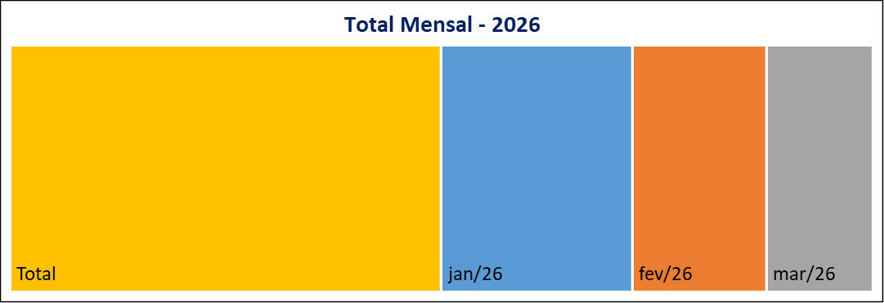
 | 23
Meses | Protocolos | Variação* |  | Meses | Protocolos
Jan-26 | 34 | 161.54 |  | Jan-26 | 34
Feb-26 | 24 | -29.41 |  | Feb-26 | 24
Mar-26 | 19 | -20.83 |  | Mar-26 | 19
Apr-26 | 0 | -100.00 |  | Apr-26 | 0
May-26 | 0 | #DIV/0! |  | May-26 | 0
Jun-26 | 0 | #DIV/0! |  | Jun-26 | 0
Jul-26 | 0 | #DIV/0! |  | Jul-26 | 0
Aug-26 | 0 | #DIV/0! |  | Aug-26 | 0
Sep-26 | 0 | #DIV/0! |  | Sep-26 | 0
Oct-26 | 0 | #DIV/0! |  | Oct-26 | 0
Nov-26 | 0 | #DIV/0! |  | Nov-26 | 0
Dec-26 | 0 | #DIV/0! |  | Dec-26 | 0
Total | 77 |  |  | Total | 77

Canal de Entrada - Março/2026
Status Atual - Março/2026
 |  |  | CANCELADA | 0
 |  |  | EM ANDAMENTO | 3
 |  |  | FINALIZADA | 16
 |  |  | PORTAL | 19

* Variação percentual em relação ao mês imediatamente anterior.

